AUFGABEN
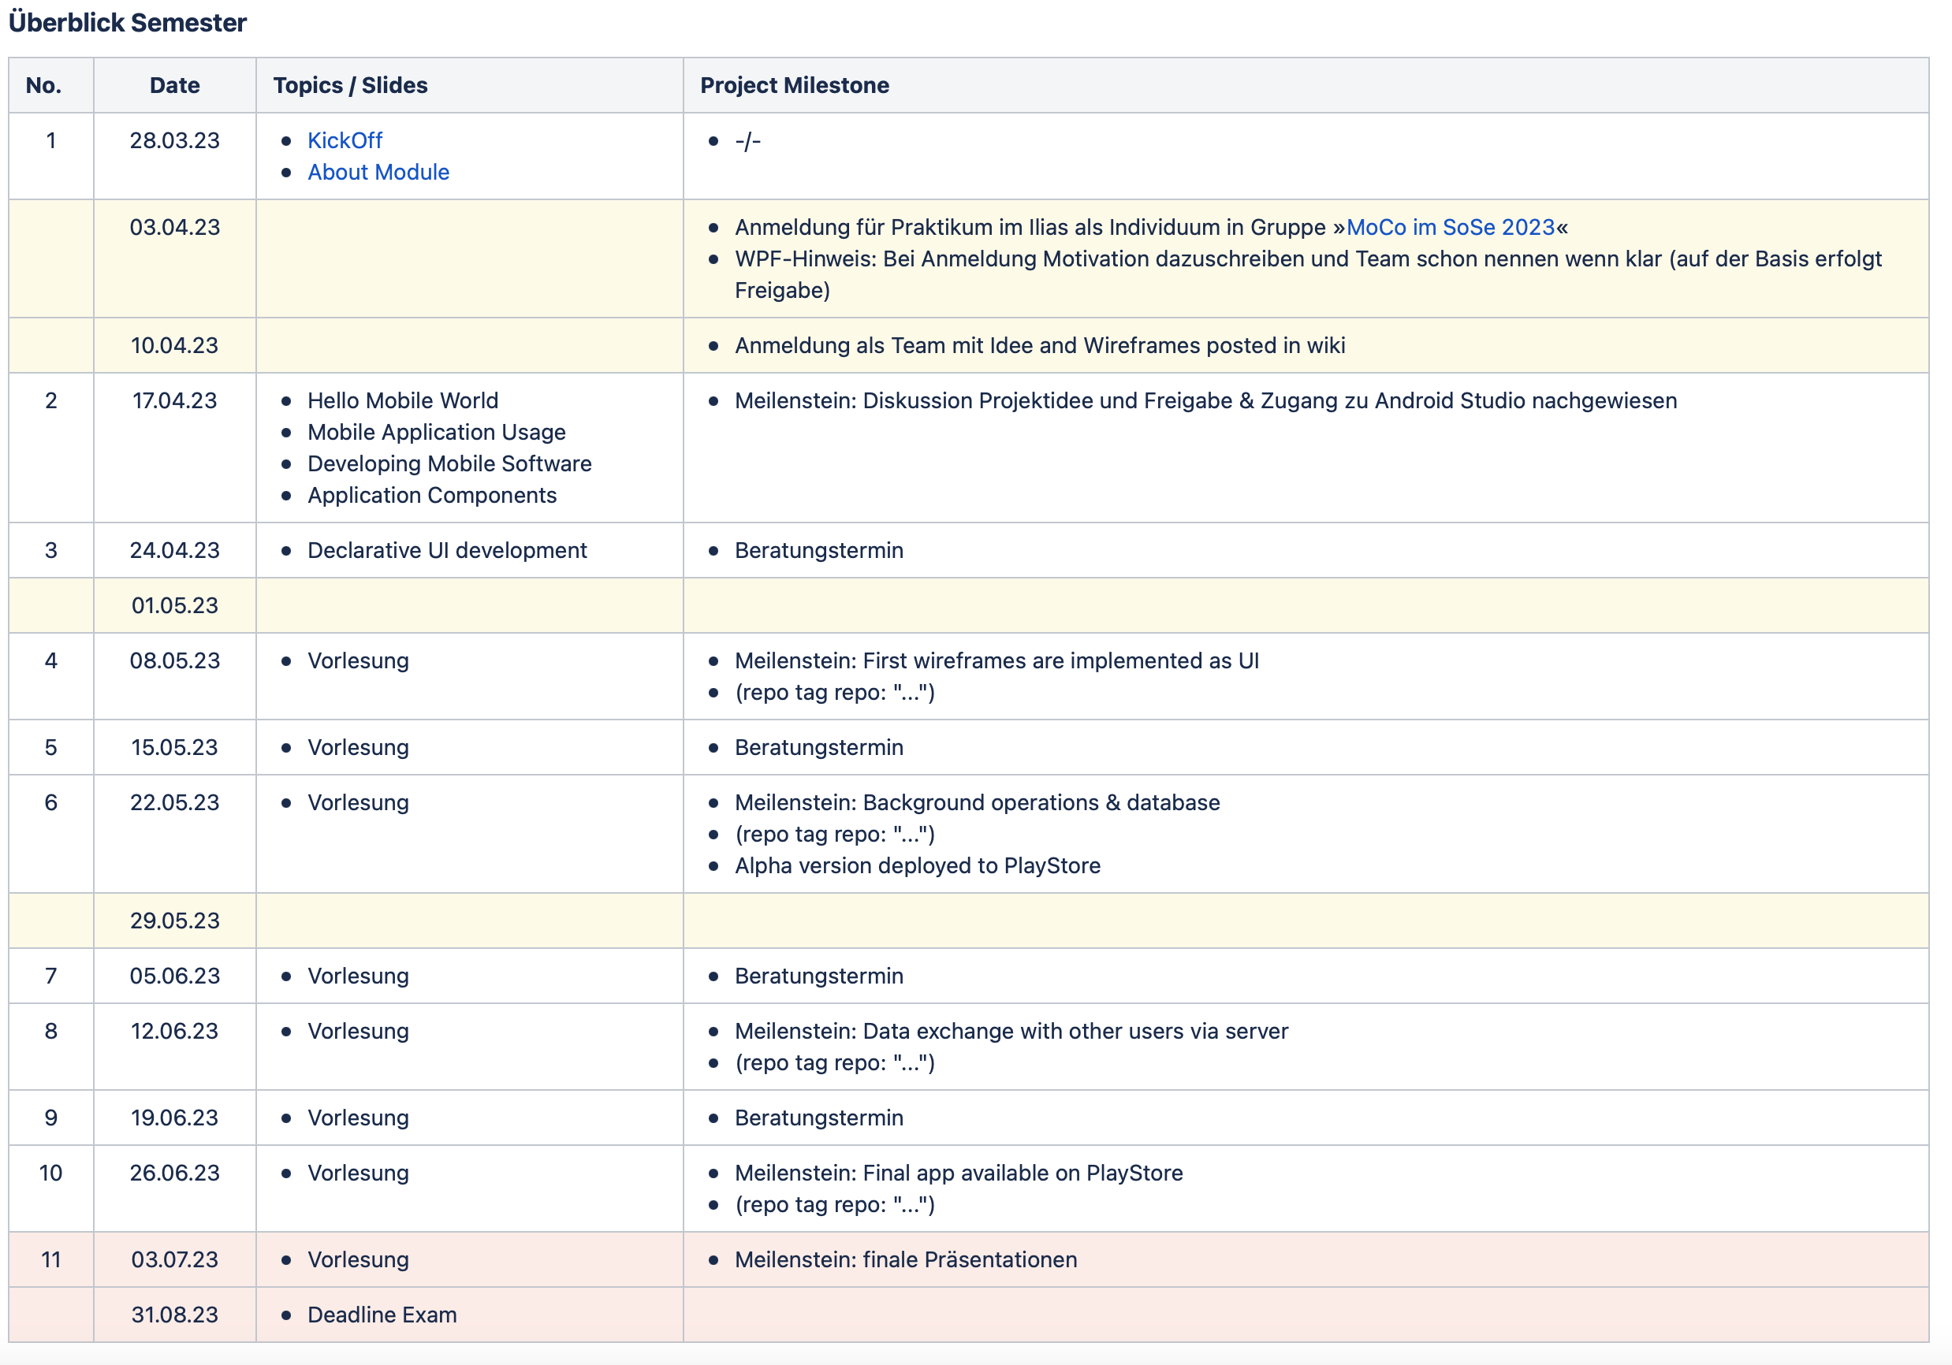
Projektplan MoCo SoSe 2023
Nora Krasniqi | ANFANGSDATUM | FÄLLIGKEITSDATUM | % ABGESCHLOSSEN | FERTIG | NOTIZEN
Vorgang | Datum | Datum | 0%
Vorgang | Datum | Datum | 0%
Vorgang | Datum | Datum | 0%
Losik Amir Khanian | ANFANGSDATUM | FÄLLIGKEITSDATUM | % ABGESCHLOSSEN | FERTIG | NOTIZEN
Wireframes auf Figma erstellt | Datum | Datum | 75%
Vorgang | Datum | Datum | 0%
Vorgang | Datum | Datum | 0%
Alberije Osaj | ANFANGSDATUM | FÄLLIGKEITSDATUM | % ABGESCHLOSSEN | FERTIG | NOTIZEN
Repository erstellt | Datum | Datum | 100% | Fertig
Projekidee in Read.me Beschrieben | Datum | Datum | 100% | Fertig
UI-Frames Feinschliff | Datum | Datum | 100% | Fertig
Code UI Frame "HelloName" | Datum | Datum | 100% | Fertig
Nötife UI Frames in Figma erstellt | Datum | Datum | 100% | Fertig | Updat: NewPlant, New: Plantfamily, Careplan

